Planilha1
MSG | Profissional | Especialidade | Currículo
ok | Dra Ádria Gabrielle Biondi Soares | Neurocirurgiã | CRM 64078 RQE 48169 Possui graduação em medicina - Faculdades Unidas do Norte de Minas (2014), Neurocirurgiã formada no Serviço De Residência Médica da Santa Casa de Montes Claros, em 2020.Membro Titular da Sociedade Brasileira de Neurocirurgia. Pós Graduada em Neuro Oncologia pelo Hospital Sírio Libanês.
ok | Dra. Aline Raíssa de Carvalho Queiroz | Dermatologia Clínica, Cirúrgica e Estética | CRM MG 38.966 / RQE 25.268 Formada pela Faculdade de Medicina da UFMG em 2003 Residência de Clínica Médica no Hospital do IPSEMG de 2004 a 2006 Residência de Dermatologia na Santa Casa de Belo Horizonte de 2008 a 2011 Membro Titular da Sociedade Brasileira de Dermatologia desde 2011 | 
ok | Dra. Ana Heloísa Correia Bresque Kuniochi | Endocrinologia e Metabologia, Nutrologia e Clínica Médica | CRM:85.430 RQE:49364 Formada pela Universidade do Oeste Paulista, residência de Clínica Médica e de Endocrinologia e Metabologia pelo Hospital do Servidor Público Estadual de São Paulo. Pós graduação em Nutrologia e em Terapia Nutricional do Paciente Grave pelo Hospital Israelita Albert Einstein | 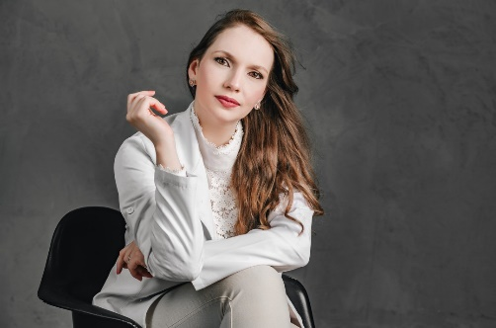
ok | Dr. Andrei Gomes Rocha Sousa | Psiquiátra | CRM-MG 53236 RQE 37733 Formação em Medicina Universidade Iguaçu- UNIG 2005-2010 Residência Médica em Psiquiatria no Hospital São Vicente de Paulo 2013-2016
ok | Dra. Andressa Silva Ferreira | Psiquiátra | CRM DF - 23947 RQE 49634 Graduação em Medicina (2010-2015) Universidade Atenas – Paracatu. MG Residência Médica em Psiquiatria (2017-2020) Hospital São Vicente de Paulo – Brasília DF | 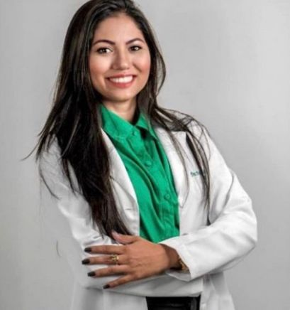
 | Dr. Bruno Rafael Cangussu Brito | Hematologista | CRM 73938 RQE N° 53407 - Clínica Médica RQE N° 53642 - Hematologia e Hemoterapia Graduação em Medicina. Faculdades Integradas Pitágoras, FIP/MOC, Brasil. Residência médica em: Hematologia e Hemoterapia - Universidade Federal de Juiz de Fora, UFJF, Brasil. Residência médica em: Clínica Médica - Fundação Hospitalar de Montes Claros, FHUMOC, Brasil. Hospital Universitário da UFJF/Ebserh, HU-UFJF/EBSERH, Brasil. 2021 - 2022 Vínculo: Celetista, Enquadramento Funcional: Médico Plantonista CTI COVID, Carga horária: 24 | 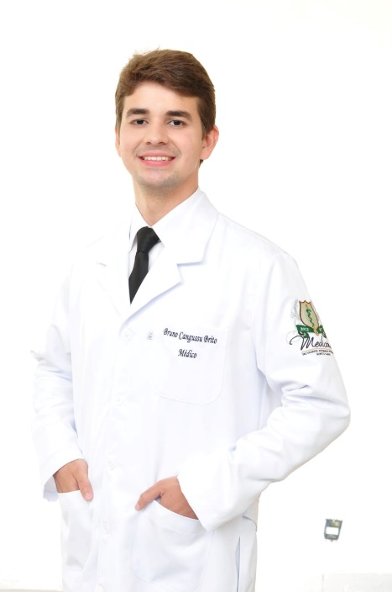
ok | Dr. Christian Luiz Ferreira Xavier | Cirurgião Geral | CRM:34847 RQE:10783 Curso de Medicina - Universidade Severino Sombra – Vassouras/ RJ Especialização em Cirurgia Geral pela Santa Casa de Misericórdia de Montes Claros em 2002 Pós – Graduação em gestão Hospitalar pela escola de saúde pública de Minas Gerais (ESP-MG)
ok | Dr. Conrado Leonel Menezes | Urologista | CRM MG 42201. RQE 25351 UROLOGISTA graduado em medicina pela Unimontes - Universidade Estadual de Montes Claros 1999 - 2005 residência médica em cirurgia geral - hospital municipal Odilon Behrens 2006 - 2008 residência médica em Urologia Hospital das Clinicas da UFMG 2008-2011 professor concursado de urologia da Unimontes 2016 e 2017 coordenador do Serviço de Urologia da Santa Casa de Montes Claros 2017 - 2022 | 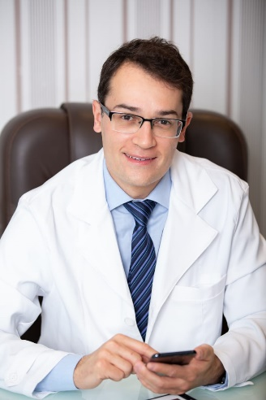
ok | Dr. Daniel Barreto Neri | Neurologista | CRM MG - 40.508 RQE - 22.784 Graduação: Medicina - Unimontes 2004 Residencia: Neurologia - Hospital de Base do Distrito Federal - 2010 Residencia: Neurofisiologia - - Hospital de Base do Distrito Federal - 2011 PMMG desde 2005 - Oficial do Quadro de saúde- Capitão Médico
 | Dra. Débora Fonseca Guimarães | Dermatologista | CRM MG 72779 Graduada em Medicina pelas Faculdades Integradas Pitágoras de Montes Claros-MG Pós graduação em Dermatologia pela Faculdade Ipemed de Ciências Médicas- Belo Horizonte- MG Curso hands on de Preenchimento facial, Bioestimuladores de colágeno e Fios de PDO no Centro de Estudos Dra Hellise Lana- BH | 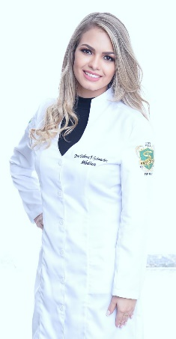
ok | Dayana Fernanda Moura Gonçalves | Nutricionista Nutricionista Clínica e Esportiva | CRN9 -23749 Graduação em Nutrição - Faculdade de Saúde Ibituruna, FASI, Montes Claros, Brasil Especialização em Nutrição Clínica e Esportiva - Faculdade Única de Ipatinga, FUNIP, Ipatinga, Brasil
ok | Edilson Mendes Feliciano Junior
ok | Dra. Fabiana Cassiano Vicente | Mastologista | CRM: 63232 - MG. RQE: 44295 Mastologista na Santa Casa de Montes Claros Graduada em medicina pela UFMG Residência em cirurgia geral no Hospital Julia Kubitschek Residência em Mastologia pelo Instituto Mario Penna Membro titular da Sociedade Brasileira de Mastologia | 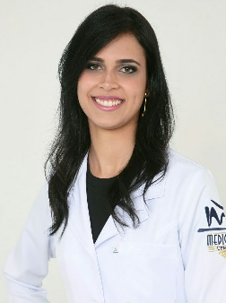
ok | Dr. Fabiano Drumond de Souza Pires | Anestesiologista | CRM MG: 58945 Graduação em medicina pela Universidade Federal de Minas Gerais em janeiro de 2013. Especialista em anestesiologia com reconhecimento pela Sociedade Brasileira de Anestesiologia e Associação Médica Brasileira. A especialização/residência médica foi concluída em março de 2017 na santa casa de Belo Horizonte | 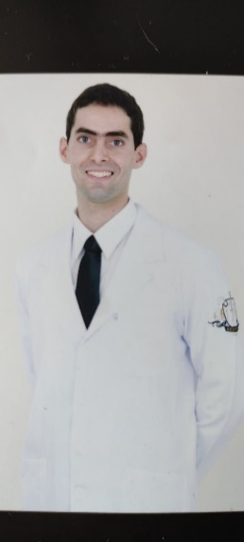
 | Dr. Felipe Antônio Santos Gomes
ok | Dra. Fernanda Antunes Freitas | Reumatologista | CRM 53819 Formada em Medicina pela FACIPLAC – Brasília – DF em dezembro de 2010. Pós graduada Lato Sensu em Reumatologia pela Faculdade IPEMED de ciências médicas em setembro de 2017
ok | Dra. Fernanda Assunção Bilharinho | Alergologista e Imunologia | CRM 57532 RQE 51487 RQE 27587 Alergista adulto e infantil Faculdade Uniube-Universidade de Uberaba 2006 Residencia em FMRP-USP Ribeirão Preto- pediatria e alergologia 2007-2011 Título de especialista em alergologia e imunologia pela ASBAI
ok | Dr. Fernando Henrique Guimarães de Carvalho | Médico Radiologista e Diagnóstico por Imagem | RQE 32389 CRM 49940 Graduado em Medicna pela universidade de Uberada. Especialista em Radiologista e Diagnóstico por imagem na Universidade Federal de Triângulo Mineiro (UFTM). Mestrado no Programa de Pós Graduação em Ciências da Saúde na Universidade Estadual de Montes Claros (UNIMONTE). | 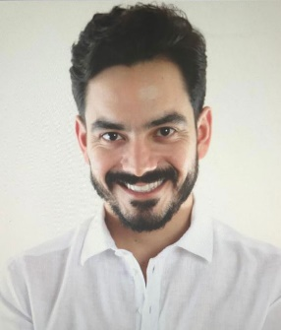
ok | Dra. Flávia Patrícia Mendes Barbosa Scarpa | Angiologia, CirurgiaVascular, Ecografia vascular | CRM MG 48320 RQE 53004 Graduação em medicina pela Faculdade de Medicina de Itajuba em 2008. Especialização em Cirugia Geral e Angiologia e Cirugia Vascular pela Santa Casa de Misericórdia de Belo Horizonte em 2013 | 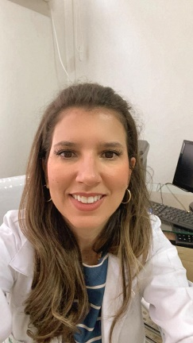
ok | Dr. Frederico Gusmão Camara | Endoscopia e Coloproctologia | CRM 36.691 / RQE 41.369 • Graduado em Medicina Pela Faculdade de Medicina de Barbacena - MG (2001); • Especialização em Cirurgia Geral pelo Hospital Luxemburgo e Mario Pena (BH- MG); • Especialização em Coloproctologia pelo Hospital Felício Rocho (BH - MG); • Especialização em Endoscopia Digestiva pelo Instituto Alfa de Gastroenterologia do Hospital das Clínicas (UFMG); • Título de Especialista em Endoscopia Digestiva Pela Sociedade Brasileira de Endoscopia Digestiva (SOBED); • Professor do Curso de Medicina da Unimontes - 2007 a 2015; | 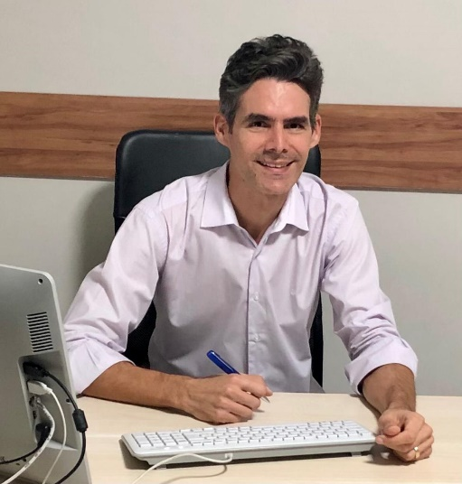
ok | Giselle Alves Andrade | Psicologia, Psicopedagogia e Capacitação em Educação Especial. | CRP: 16054 Graduação de Psicologia - Pontifícia Universidade Católica de Minas Gerais ( Belo Horizonte / MG ). Pós - Graduação: Psicopedagogia - UNIMONTES ( Montes Claros ) Curso: Capacitação em Educação Especial - Promovido pela Secretaria de Estado da Educação de MG, Regional de Ensino de Montes Claros em 2002. Pós - Graduação: Transtornos do Espectro Autista – TEA - Faculdade Prisma - 2021
ok | Helena Jezini Meira Caldeira | AUDIOLOGISTA | CFFa 6-8179 Possui graduação em Economia pela Universidade Estadual de Montes Claros-MG (2006). MBA em Gestão Empresarial e MarKeting pelas Faculdades Santo Agostinho (2007). Possui graduação em Fonoaudiologia pelas Faculdades Unidas do Norte de Minas (2010) Especialização em Audiologia Clínica e Ocupacional pelo Centro de Especialização em Fonoaudiologia Clínica - CEFAC (2013). Especialista em Audiologia pelo Conselho Federal de Fonoaudiologia. | 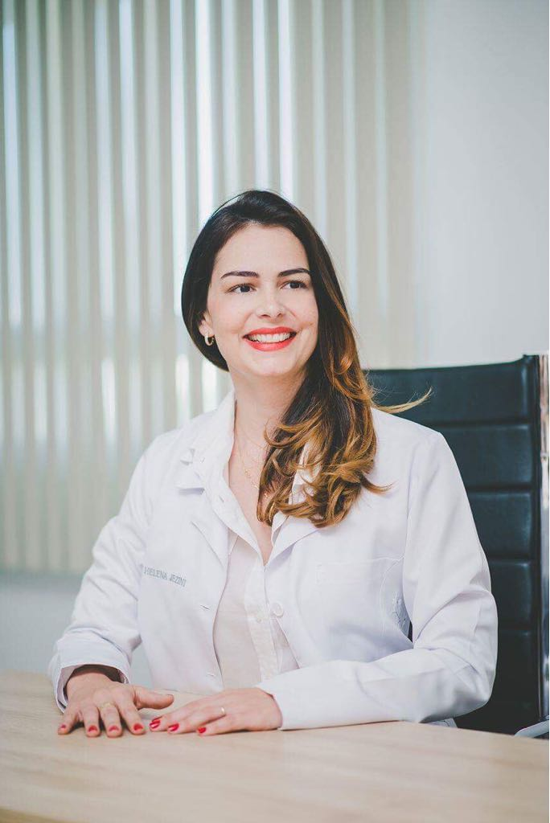
ok | Dr. Henrique Flaviano Gonçalves Vieira | Cardiologista | CRM 61017 RQE 47298 (clínica médica) RQE 47299 (cardiologia) Possui graduação em Medicina - Faculdades Unidas do Norte de Minas (2013). Residência em Clínica Médica (2018) e Residencia em Cardiologia (2020) pelo Hospital Aroldo Tourinho | 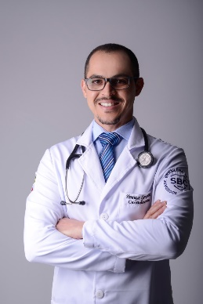
ok | Dra. Isis Gabriella Antunes Lopes Veloso | Endócrinologia e Metabologia | CRM: MG15379398 - RQE : 37984 Graduação em Medicina. Universidade Estadual de Montes Claros, UNIMONTES, Montes Claros, Brasil Título: Clínica Médica - Residência médica . Universidade Estadual de Montes Claros, UNIMONTES, Montes Claros, Brasil Título: Endocrinologia - Residência médica . Universidade Federal de Pernambuco, UFPE, Recife, Brasil | 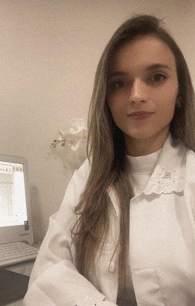
ok | Dra. Jeniffer Araujo Ribeiro | Gastroenterologia e Hepatoogista | Dra Jeniffer Araújo Ribeiro CRM: 55363 Gastroenterologia – RQE nº 38462 Clínica Médica - RQE nº 37711 • Gastroenterologista - Experiência em Hepatologia • Graduada em Medicina pela Universidade Estadual de Montes Claros – Unimontes 2011; • Residência Médica em Clínica Médica no Hospital Universitário Clemente de Faria - Unimontes; • Residência Médica em Gastroenterologia no Hospital Felício Rocho - Bh; • Médica Integrante do Serviço de Transplante de Fígado da Santa Casa de Montes Claros; • Mestrado pela Universidade Federal de Minas Gerais- Hospital das Clínicas- em Doença Inflamatória Intestinal, 2020; • Professora de Ensino Superior da UNIFIPMOC – Montes Claros. • Coordenadora da Residência de Clínica Médica do Hospital Universitário Clemente de Faria- UNIMONTES; • Médica Horizontal da Terapia Intensiva do Hospital Universitário Clemente de Faria- UNIMONTES.
 | Dra. Jessica Santiago | Pediatria | CRMSP 212.516 Bacharelado em Medicina – Instituto de Ciências da Saúde/FUNORTE. Residência Médica em Pediatria - Santa Casa de Montes Claros Residência Médica em Cardiologia Pediátrica – Instituto do Coração / HC FMUSP Especialização em Ecocardiograma Pediátrico – Hospital das Clínicas UFMG. (Em curso) Hospital Municipal Dr Moisés Deutsch (Mboi Mirim) Médica plantonista no pronto socorro de pediatria (atual) | 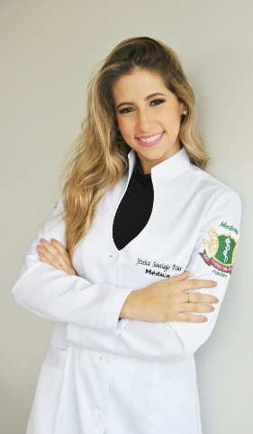
ok | Jessica Natalicia Alves Monteiro | Psicóloga e Psicologia Sexual | CRP: 04/49112 Psicóloga pelas Faculdades Unidas Do Norte de Minas de Montes Claros. Pós graduação: Psicologia Sexual - Instituição: Faculdades de BH | 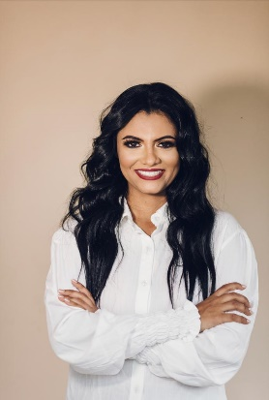
ok | Dr. João Paulo Monteiro de Brito | Clinico Geral | CRM: 87010 Médico formado em 2021 pelo Instituto de Ciência da Saúde (ICS) – FUNORTE. ACLS - Suporte Avançado de Vida em Cardiologia - Centro de Treinamento Somiti
ok | Dr. Jovelino Pinheiro Costa | Cirurgião Vascular e Angiologista | Graduação pela Faculdade de Medicina – UFMG Título de Especialista em Cirurgia Vascular SBACV/AMB Títiulo de Especialista em Angiologia SBACV/AMB Títiulo de Especialista com Certificado de Atuação na área de Angioradiologia e Cirurgia Endovascular pela SBACV/CBR/ AMB Títiulo de Especialista com Certificado de Atuação na área de Ecografia Vascular com doppler pela SBACV/CBR/ AMB
ok | Juliana Vieira da Silva Alves | Psicóloga | CRP 04/ 39532 Psicologa Especialista Terapia Cognitivo Comportamental.
ok | Karla Patricia Leite Pimenta | Nutricionista Nutricionista Clínica e Esportiva | Karla Patrícia Leite Pimenta Coutinho CRN9 -15592 Nutricionista, Nutrição Clinica e Esportiva, Formada pela Universidade Federal dos Vales Jequitinhonha e Mucuri - UFVJM. | 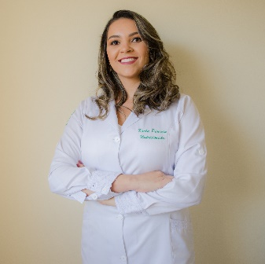
ok | Dr. Leonardo Caldeira Souza | MÉDICO OTORRINOLARINGOLOGISTA | CRM MG 36.811 RQE 25.856 POSSUI GRADUAÇÃO EM MEDICINA PELA UNIVEVERSIDADE ESTADUAL DE MONTES CLAROS - UNIMONTES (2001). REALIZOU RESIDÊNCIA MÉDICA EM OTORRINOLARINGOLOGIA PELO HOSPITAL DAS FORÇAS ARMADAS DE BRASÍLIA DF - HFA (2006) E TÍTULO DE ESPECIALISTA EM OTORRINOLARINGOLOGIA PELO MINISTÉRIO DA EDUCAÇÃO (MEC). MÉDICO PRECEPTOR DA RESIDÊNCIA MÉDICA EM OTORRINOLARINGOLOGIA DO HOSPITAL UNIVERSITÁRIO CLEMENTE DE FARIA - UNIMONTES. | 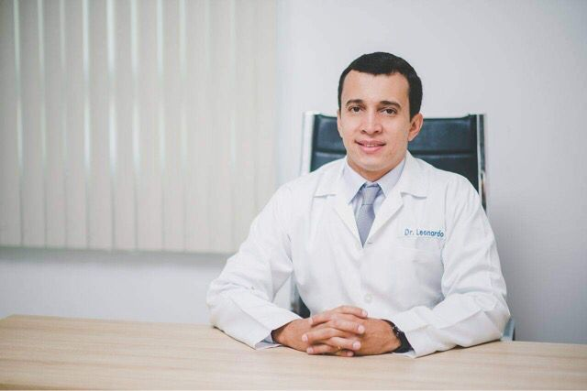
ok | Dra. Lorena Vieira Gusmão | Ginecologia e Obstetrícia | CRM-MG: 75.924 Graduação em Medicina pelo Instituto de Ciências da Saúde – ICS/FUNORTE, Montes Claros – MG (concluída em junho/2018) Residência Médica em Ginecologia e Obstetrícia pela Irmandade Nossa Senhora das Mercês – Santa Casa de Montes Claros, Montes Claros – MG (previsão para conclusão em fevereiro/2023) Médico Clínico • Unidade Básica de Saúde Rodolfo Coelho Amaral • Prefeitura Municipal de Leme do Prado - MG Médico Clínico • Estratégia de Saúde da Família Vila Telma • Prefeitura Municipal de Montes Claros – MG Emergências no Trauma Perineal – 2021 - SOGIMIG ALSO – Suporte Avançado de Vida em Obstetrícia – 2021 ACLS – Suporte Avançado de Vida Cardiovascular – 2019 | 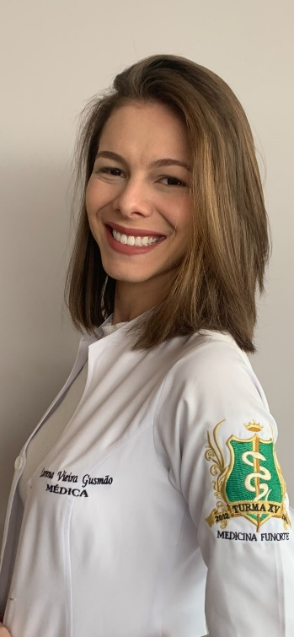
ok | Lucilia Jezini Meira | Fonoaudióloga | CRFa 6-10184 Possui graduação em Fonoaudiologia pela Faculdade Integradas do Norte de Minas - FUNORTE (2018); Pós Graduação em Estudos da audição pela Faculdade Unyleya (2020); Atualmente atuando como fonoaudióloga no Programa de saúde auditiva do SUS, também atua em pesquisa, prevenção, aprimoramento, diagnóstico, orientação e tratamento no âmbito da fala (articulação, voz e fala), linguagem oral e escrita, audição, além das estruturas e sistemas auxiliares de comunicação, em indivíduos de todas as idades desde o bebê recém nascido; | 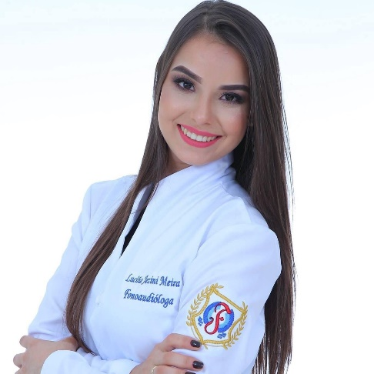
ok | Dra. Maria Clara Magalhães Praes | MÉDICA ANESTESIOLOGISTA | CRM/MG 72.769. Graduada em Medicina pelas Faculdades Integradas Pitágoras de Montes Claros (FIP-MOC) – 2011/2017. Residência médica em anestesiologia pela Irmandade Nossa Senhora das Mercês de Montes Claros – Hospital Santa Casa – 2019/2022. | 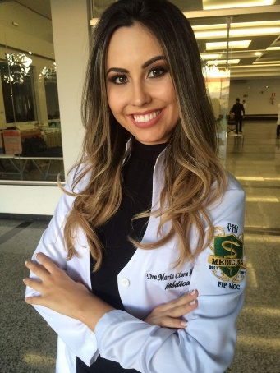
ok | Dra. Maria Fernanda Sales de Oliveira | Pediatria | CRM 73972 Médica pela Faculdade Integrada Pitágoras em Montes Claros Pediatria pela Universidade Federal do Vale do Jequitinhonha e Mucuri
ok | Dr. Renato Oliveira Feliciano | Nefrologista | CRM MG 58.895 Graduado pelo Instituto Tocantinense Presidente Antônio Carlos - ITPAC Araguaína -TO Residência médica em clínica médica pela Universidade Federal do Tocantins, Palmas - TO Residência médica em Nefrologia pelo Hospital Felício Rocho, BH. Médico nefrologista da Unidade de Terapia Renal Substitutiva de Brasília de Minas. Médico plantonista da Unidade de Terapia Intensiva do Hospital Municipal Senhora Santana, em Brasília de Minas. Médico nefrologista, plantonista e horizontal da Unidade de Terapia Intensiva do Hospital Aroldo Tourinho. Diretor técnico do Hospital Aroldo Tourinho. | 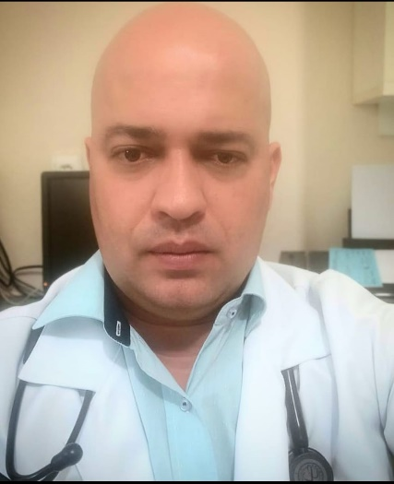
ok | Dr. Romulo Sarmento Brandão Junior | Ortopedista e Traumatologista | CRM: MG 34325 RQE: 24353 – Ortopedia e traumatologia Medicina - bacharelado - faculdade de ciências médicas de minas gerais - feluma Residência em ortopedia/traumatologia pelo mec/sbot - Hospital Universitário São jose, Belo Horizonte(mg). Sub-especialidade - ortopedia joelho - hospital universitário são jose / belo horizonte (mg) Internship em medicina esportiva no departamento médico do Clube Atlético Mineiro de 13/03/1998 a 13/03/1999. Título de especialista em ortopedia/traumatologia pelo mec, sociedade médica de minas gerais e sbot. Membro titular da sociedade de ortopedia e traumatologia - sbot - número 9092... Experiencia Médico ortopedista - concurso público jan 2004 - presente – Prefeitura de bocaiuva(mg), bocaiuva (mg). Médico perito do estado de minas gerais - concurso público jan 2013 - presente - estado de minas gerais, montes claros (mg) Médico ortopedista do corpo clínico do hospital aroldo tourinho de montes claros mar 2008 - presente hospital aroldo tourinho montes claros (mg) | 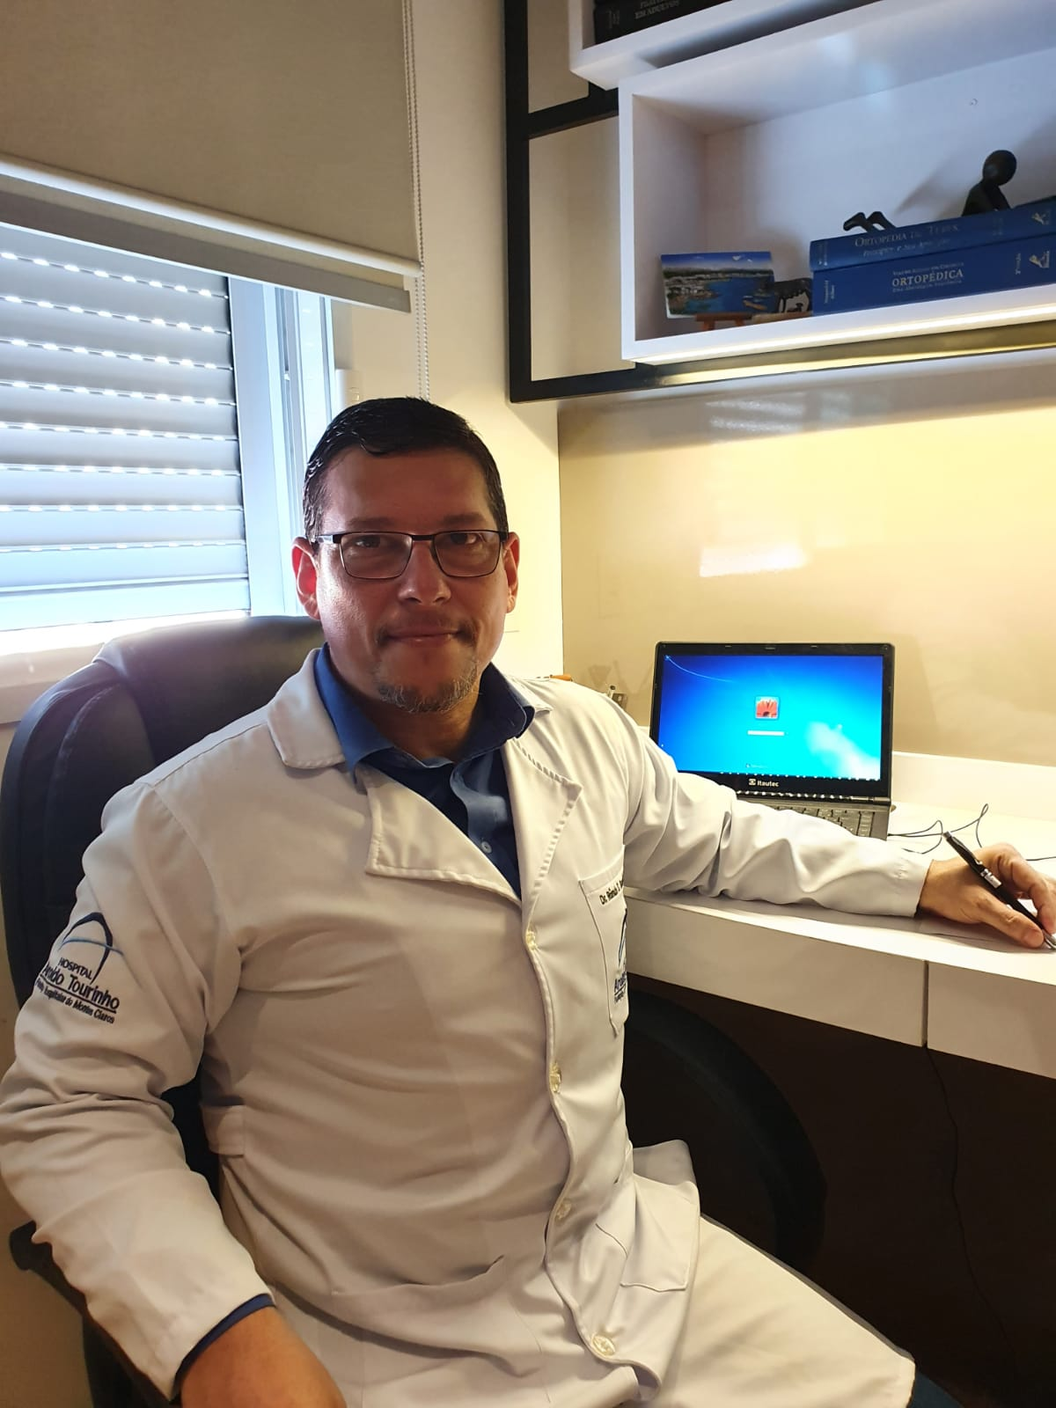
ok | Dr. Rubens Henrique Oliveira
 | Dra. Thais de Brito Caldeira | Clinico Geral | CRM: MG 89257 Médica graduada pela faculdade integrada do norte de minas gerais - funorte. ACLS - Suporte Avançado de Vida em Cardiologia - Centro de Treinamento Somiti | 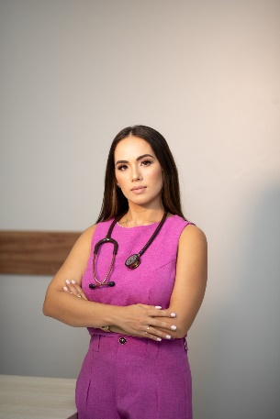
 | Dra. Viviane Queiroz de Oliveira | Reumatologista e Médica do Sono | CRM 61127 RQE 51406 – Reumatologia RQE 43030 – Médica do sono Graduação de médicina pela pela Faculdade Pitágoras; Residencia em reumatologista pela Faculdade de Medicina de São José do Rio Preto (FAMERP) Medicina do sono pela USP Campus de Ribeirão Preto | 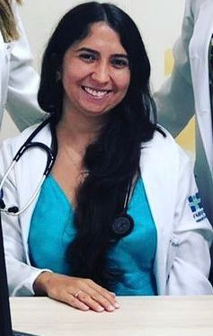
 | Dra. Wagner Alexandre Ezequiel Fagundes Amaral

